有道签到
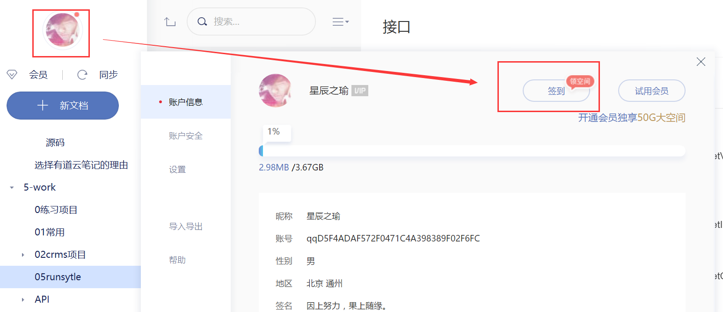

eclipse task
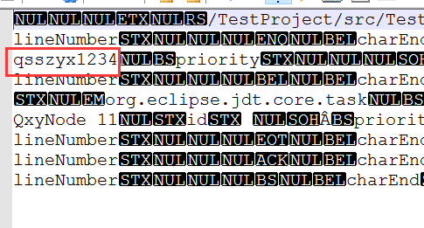
D:\workspaces\eclipseMars171025\.metadata\.plugins\org.eclipse.core.resources\.projects

